Hoja1
2023-08-25 14:36:22

LA PAZ 28 - HAEDO 4460-2005
BUENOS AIRES luquecarlos@speedy.com.ar
____________________________________________________________________________________
"CHANGUITOS de COMPRAS”
“Hierro PINTADO”
“PLEGABLES”
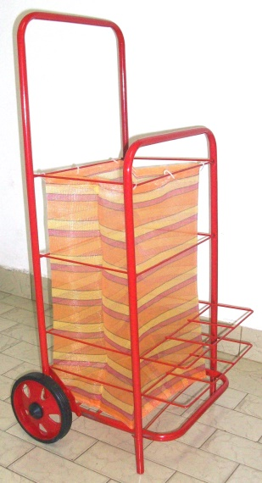
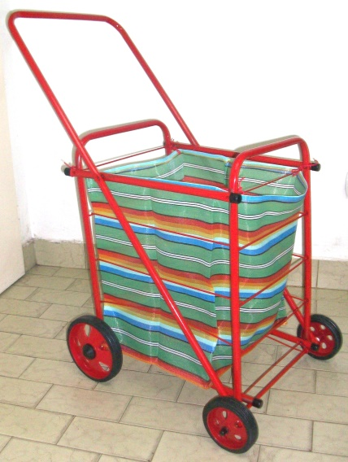

COD. | DESCRIPCION | PRECIO
CHA-10 | Changuito SIMPLE c/ 2 Ruedas | **************
CHA-14 | Changuito CANADIENSE c/ 4 Ruedas | 8346.308

